т-250-функция
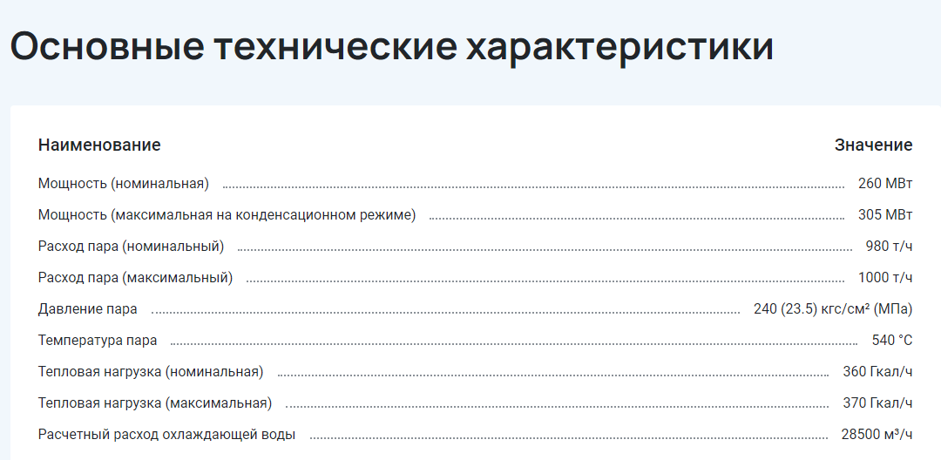

 | 980 | 250 | 360
1 т/ч = 0,627 МВт = 0,539 Гкал/ч

 | 0.627 | 1 | 1.163
 | расход | электричество | тепло | кпд | соотн
 | 614.46 | 250 | 418.68 | 1.0882400807 | 1.67472

